JAVA基础
SE,EE |  | Java SE(标准版)、Java EE(企业版)、Java ME(微型版)
 |  | SE允许开发和部署在桌面、服务器、嵌入式环境和实时环境中使用的 Java 应用程序
 |  | EE帮助开发和部署可移植、健壮、可伸缩且安全的服务器端 Java 应用程序。Java EE 是在 Java SE 的基础上构建的，它提供 Web 服务、组件模型、管理和通信 API，可以用来实现企业级的面向服务体系结构
 |  | 简单来说的话就是： Java SE 就是做电脑上的运行软件 Java EE 就是用来做网站的 （例如JSP、Html5、CSS3）
垃圾回收 |  | JVM空闲时检查释放

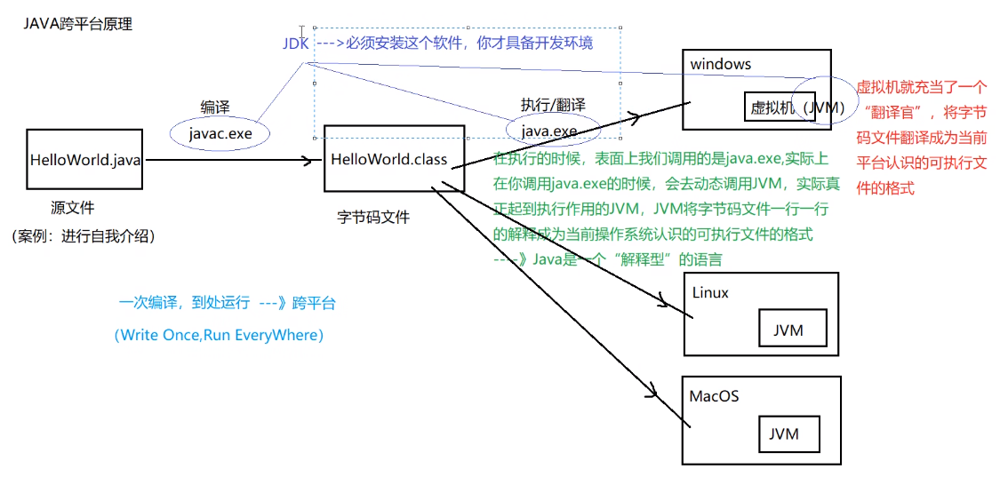
跨平台 |  | 核心是JVM虚拟机

编译运行 |  | javac test.java 生成class字节码文件 java test 运行
环境变量 |  | classpath: 运行时都会去该路径找class路径，因此可在任意路径运行 JAVA_HOME: jdk目录
文档注释 |  | /** 文档注释 @author @version xxxxxxx */
 |  | /** 文档中方法注释 @param name 姓名 @param age 年龄 */
 |  | javadoc对文档注释进行解析，生成说明文档 javadoc -d myHello -author -version Hello.java
反编译 |  | class变java jd-gui.exe
JDK,JRE和JVM |  | JDK:JAVA开发工具包，面向开发者 JRE：JAVA运行环境，面向用户 JVM：JAVA虚拟机

常用包 | lang | 核心类，如String、Math、Sytem和Thread类等，使用这个包无需使用import语句导入，系统会自动导入这个包中的所有类
 | util | 工具类/接口和集合框架类/接口。如Arrays和List、Set等。国际化，随机数，正则，读写压缩包文件
 | net | 网络编程相关的类/接口
 | io | 输入/输出编程相关的类/接口
 | text | 处理文本、日期、数字和消息的类和接口
 | sql | JDBC数据库编程的相关类/接口
 | awt | 构建图形用户界面(GUI)程序
 | javax.swing | 新界面包，用于构建平台无关的GUI程序
 | javax | 以javax开头的包都是扩展包

bean | 一种规范 | 1、所有属性为private 2、提供默认构造方法 3、提供getter和setter 4、实现serializable接口
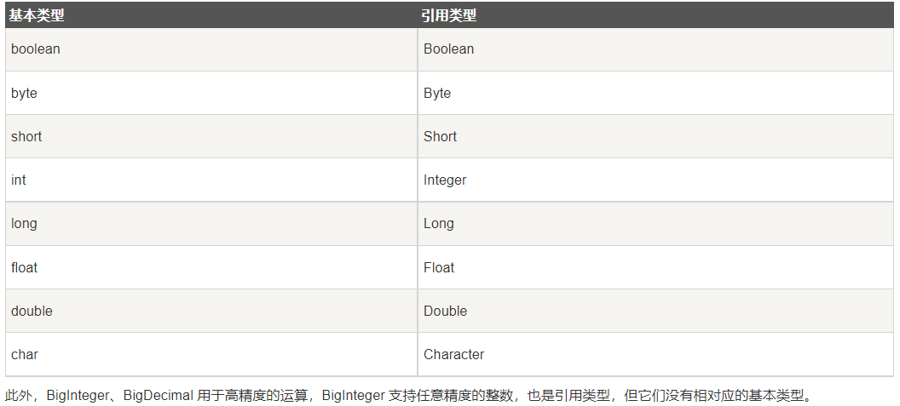
基本类型 | byte | 占用1字节，-128~127
 | short
 | int | 整数默认类型
 | long | 1000L，注意加L
 | float | 100.1F，注意加F
 | double | 浮点数默认类型
 | boolean
 | char | Unicode字符集
 | String | 引用数据类型,注意对比用equals
 |  | String转数值 Integer.parseInt(str) 整数转int Douuble.parseDouble(str) 浮点数转double
 |  | 数值转String String.valueOf(i) Integer.toString(i) i+""
传参 | 基本类型 | int,double,char等。传值，实参不跟着变。 基本类型变为引用传参：改为数组或者封装到自定义类
 | 引用类型 | String,数组，类的对象。引用传参，传内存地址，改形参会使实参同步改变
 | 参数长度可变 | int getX(String id, int…grades) //用…表示可以传入多个相同类型参数 grades.length获取具体个数
类 | private | 子类不能直接访问私有父类成员，需要通过父类提供的公有函数访问
 | public
 | protected | 不能修饰类（内部类除外），接口及接口的成员变量和成员方法不能声明为 protected 子类与基类在同一包中：被声明为 protected 的变量、方法和构造器能被同一个包中的任何其他类访问； 子类与基类不在同一包中：那么在子类中，子类实例可以访问其从基类继承而来的protected方法，而不能访问基类实例的protected方法。
 | 匿名对象 | 只使用一次或者少数的几次 例如：System.out.println("xxx:" + new Student().getX())
 | 内部类 | 可以方法外部类所有成员与方法（包括private）
 | 构造函数 | 啥都不写则类中默认有一个不传参的构造函数
 | Object类 | java所有类都从Object继承，未指定父类的自定义类默认从java.lang.Object类继承 getClass：返回当前对象所属类
 | static | 静态方法： 只能访问静态成员
 |  | 静态初始化器，类加载到内存时系统自动调用，先于构造方法执行 static{ 对static对象初始化; }
final |  | 常量 修饰类不能被继承 常量成员在定义时赋值，或者在构造函数或静态初始化器 引用的指向不能改变 方法不能被重写
继承 | extends | 子类只能继承于一个父类，super表示父类 class child extends parent{} @Override，可选的注解 表示重写方法，重写是被会有提示
 | instanceof | 判断某个对象是否为某类/子类的一个实例 if(p instanceof Student)
抽象类 | abstract | 抽象类。包含正常成员，方法，abstract修饰的方法。子类必须实现抽象方法 public abstract int getX();
接口 | interface | 包含常量public static final以及抽象方法，默认方法public default（可定义具体实现），接口类中允许省略修饰符 不能使用private，不能用new创建接口对象
 |  | 实现类：可以继承多个接口，必须实现所有抽象方法，否则加abstract变为抽象类 class XXX implements inter1, inter2…，
字符串处理 | String | String 是不可变的对象，每次对 String 类型进行改变的时候，都会生成一个新的 String 对象，然后将指针指向新的 String 对象，所以经常改变内容的字符串最好不要用 String ，因为每次生成对象都会对系统性能产生影响，特别当内存中无引用对象多了以后， JVM 的 GC 就会开始工作，性能就会降低 线程安全
 |  | 当我们使用双引号创建一个字符串时，如下，JVM 首先在字符串池中寻找具有相同值的字符串。 String str1 = "ABC"; 如果找到了，它将返回字符串池中的字符串对象的引用。否则，它会在字符串池中创建字符串对象并返回引用。JVM 通过在不同的线程中使用相同的字符串，节省了大量的内存。 如果使用 new 运算符创建字符串，则会在堆中创建它。
 | StringBuffer | 要频繁对字符串内容进行修改，出于效率考虑最好用StringBuffer，想转 String 类型，调用toString()方法 线程安全
 | StringBuilder | 可修改，不是线程安全，速度更快
 | 使用策略 | （1）基本原则：如果要操作少量的数据，用String ；单线程操作大量数据，用StringBuilder ；多线程操作大量数据，用StringBuffer。 （2）不要使用String类的"+"来进行频繁的拼接，因为那样的性能极差的，应该使用StringBuffer或StringBuilder类，这在Java的优化上是一条比较重要的原则。

数组 | 定义 | int[] myArray = new int[5]; 只决定数组元素的长度，系统分配元素初始值。实例化后填充默认值：char空格，String空值null，boolean为false String[] names = new String[]{"张三","李四","王五"}； String[] books = {"射雕英雄传","天龙八部","笑傲江湖"}； 手动初始值，系统决定大小
 | 二维数组 | int[][] myArray = new int[4][2] 注意允许各一维数组具有不同长度，例： int[] a = new int[3]; int[] b = new int[5]; int[][] x = new int[2][]; x[0] = a; x[1] = b;
 | 复制 | 1.array.clone() 2.System.arraycopy()
 | 遍历 | for(int temp: array) for(xxx;array.length; xxxx) for(int[] a: array{for(int temp: a){ } } 二维数组
 | 其他操作 | java.util.Arrays类中定义

集合Collection
List | ArrayList | 基于动态数组实现，支持随机访问，注意只能使用引用数据类型(Integer,Double,String,数组等),不能是基本类型，存多种类型用Object ArrayList<Integer> list = new ArrayList<Integer>(); 声明 list.add(7); 添加 list.get(1); 访问
 | vector | 和 ArrayList 类似，但它是线程安全的 开销就比 ArrayList 要大，访问速度更慢。最好使用 ArrayList 而不是 Vector，因为同步操作完全可以由程序员自己来控制 Vector 每次扩容请求其大小的 2 倍（也可以通过构造函数设置增长的容量），而 ArrayList 是 1.5 倍
 | LinkedList | 基于双向链表实现，只能顺序访问，比ArrayList添加删除效率高，查找效率低。LinkedList 还可以用作栈、队列和双向队列。
 | PriorityQueue | 基于堆结构实现，可以用它来实现优先队列
Set | TreeSet | 有序set，用红黑树实现，查找logN
 | HashSet | 无序set，用哈希表实现，查找1，不是线程安全的
Queue
Map | TreeMap | 基于红黑树实现
 | HashMap | 基于哈希表实现，用拉链法来解决冲突 put,,,,get 遍历:1.只获取key用keySet()，只获取value用values() 2.for (Map.Entry<Integer, Integer> entry : map.entrySet()) { System.out.println("Key = " + entry.getKey() + ", Value = " + entry.getValue());} 3.Iterator<Map.Entry<Integer, Integer>> entries = map.entrySet().iterator(); while (entries.hasNext())
 | HashTable | 和 HashMap 类似，但它是线程安全的，这意味着同一时刻多个线程同时写入 HashTable 不会导致数据不一致。它是遗留类，不应该去使用它，而是使用 ConcurrentHashMap 来支持线程安全，ConcurrentHashMap 的效率会更高，因为 ConcurrentHashMap 引入了分段锁
 | LinkedHashMap | 使用双向链表来维护元素的顺序，顺序为插入顺序或者最近最少使用（LRU）顺序
容器算法 |  | 在Collections类中，java.util.Collections

异常处理 |  | 顶层父类java.lang.Throwable，分Exception与Error分支
 |  | Exception常用方法：toString，printStackTrace
 | 处理异常 | try{ } catch(Exception ex){ ex.toString()... } finally{ }
 | 抛出异常 | throw new XXXXException(); throws： 跟在方法声明语句后，可写多个，表示可能会抛出哪些异常 注意：throws抛出异常时，它的上级（调用者）也要申明抛出异常或者捕获，不然编译报错。而throw的话，可以不申明或不捕获但编译器不会报错

输入输出IO | 基本类 | java.io InputStream，OutputStream，用于处理二进制数据，常用FileInputStream，FileOutputStream Reader，Writer，处理字符流，用于文本文件常用FileReader，FileWriter
 | 控制台输出 | System.out(System中的一个静态PrintStream常量对象)， System.in，System.err
 | File类 | 创建文件createNewFile，文件夹mkdir/mkdirs，读取目录下有哪些文件(list)，删除文件/目录（要确保里面没有文件，否则失败），判断是文件还是目录isDirectory，重命名
 | FileReader | 注意放到try中处理，或者函数声明后加throws，交给上一级处理
 | FileWriter | close与flush区别： close:关闭流资源，但是关闭之前会刷新一次内部的缓冲中的数据。将数据刷到目的地中去。和flush区别：flush 刷新后，流可以继续使用，close刷新后，将流关闭。
 | 对象序列化 | 序列目标类要实现io.Serializable接口，用transient关键字标记不需要序列化的属性 ObjectOutputStream，ObjectInputStream装入这个类实例

数据库

反射 |  | 可以提供运行时的类信息（甚至在该类还没有编译的时候） 包括字段，方法和构造函数等信息

